REGISTRO SANITARIO
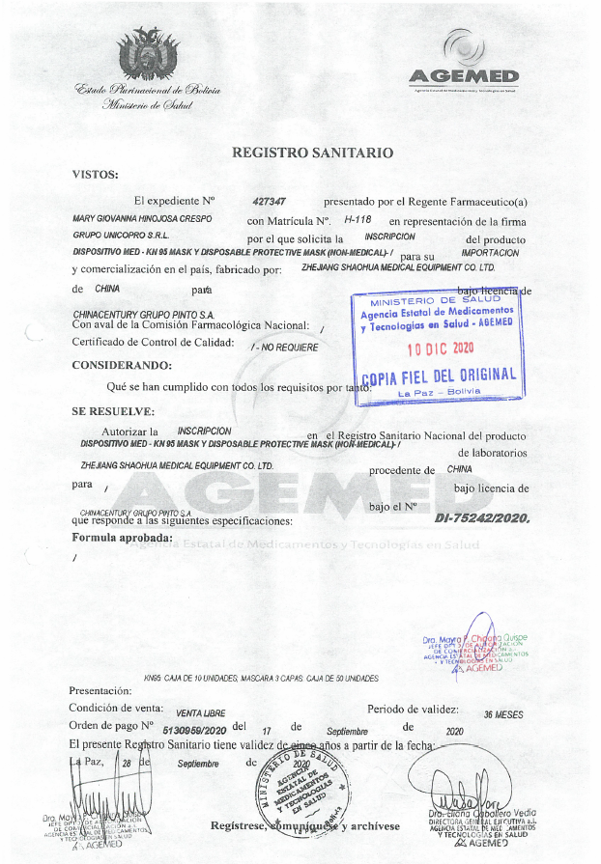
REGISTRO SANITARIO

CERTIFICADOS AGEMED
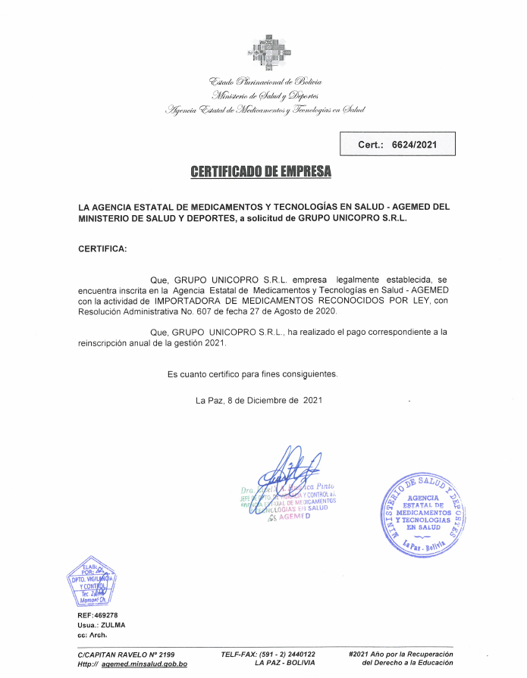
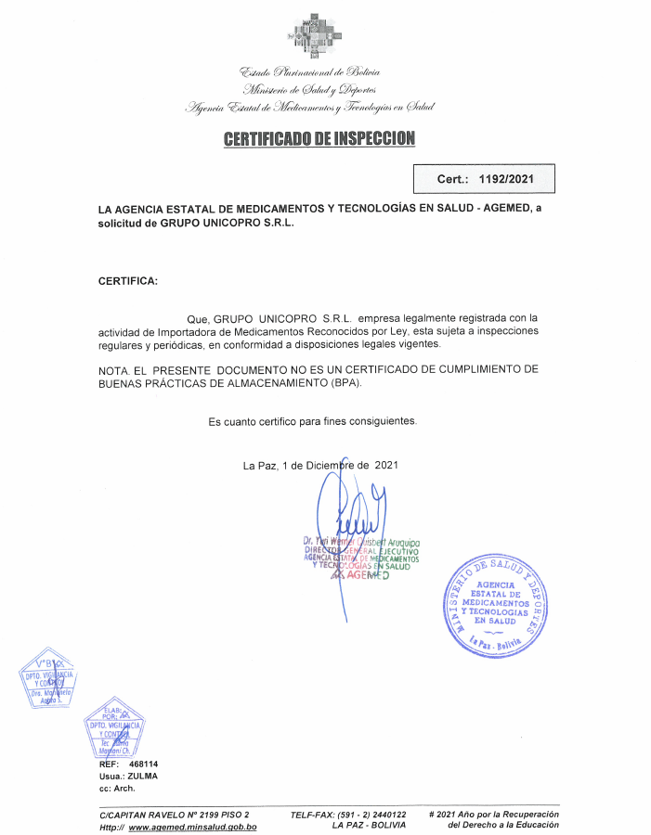
CERTIFICADO DE EMPRESA "GRUPO UNICOPRO S.R.L." EMITIDO POR AGEMED

CERTIFICADOS DE CONTROL DE CALI
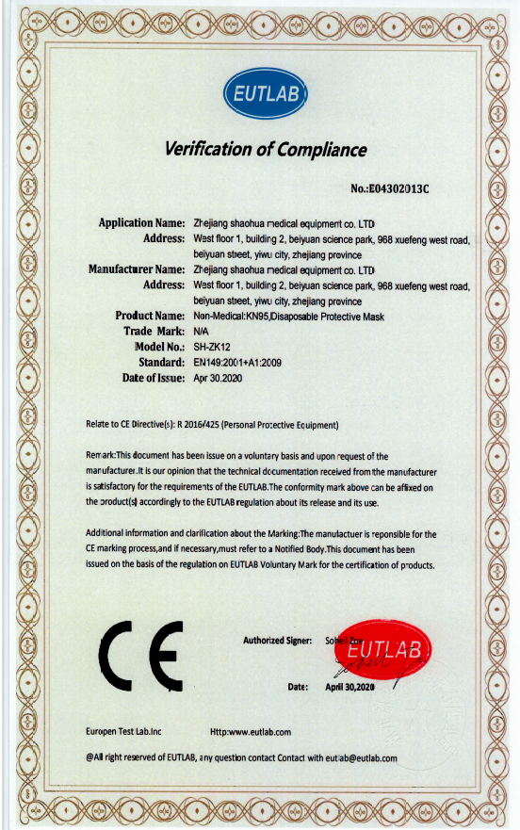
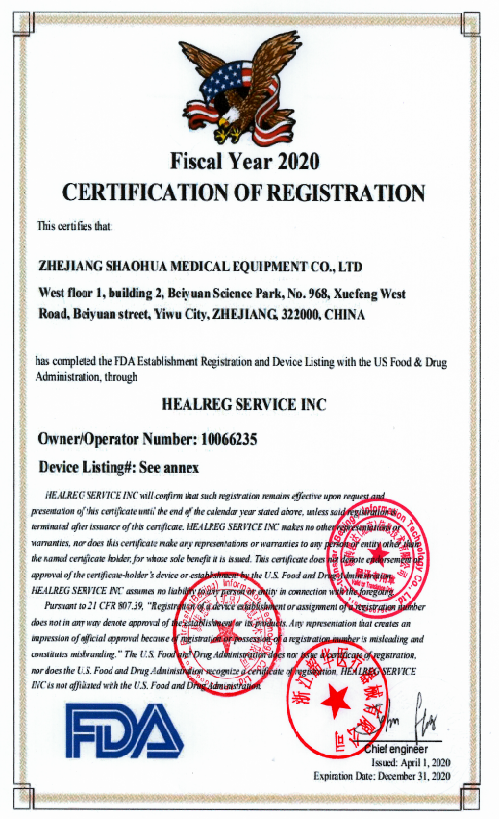
CERTIFICADOS DE CALIDAD

Hoja5
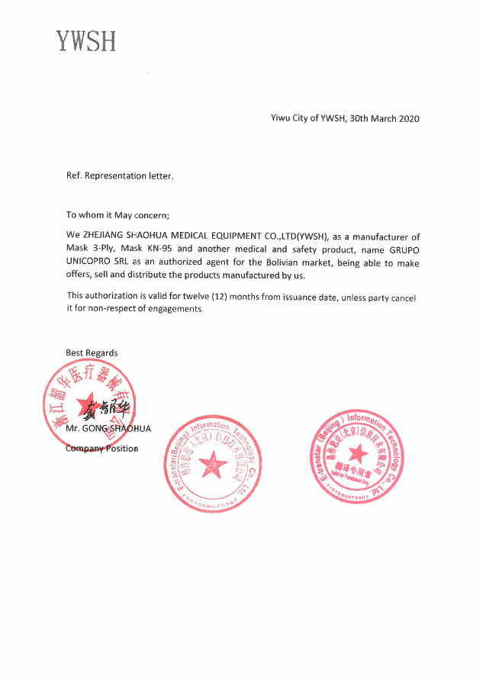
CERTIFICADO DE BUENAS PRACTICAS DE MANUFACTURA

